Учет
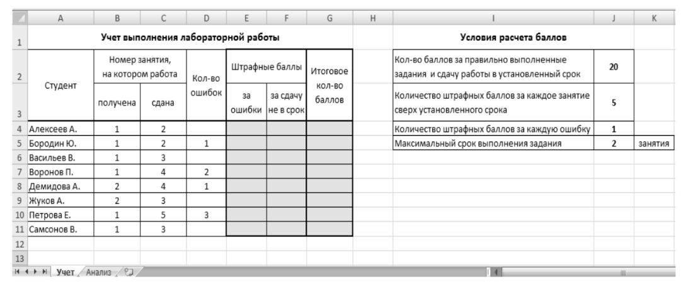
Упражнение 1
На листе «Учет» подготовьте две таблицы так, как показано на рисунке, обеспечив необходимый режим выравнивания данных в клетках таблиц, объединение и вид границ ячеек, цветовое оформление диапа- зона E4:G11. Параметры шрифта – гарнитура Calibri, размер – 11 пунктов.

Упражнение 2
Требуется вписать формулы в ячейки Е26, F26 и G26, чтобы при копировании на соответствующий диапазон, верно рассчитались данные. Исходной информацией в таблице являются данные столбцов Номер занятия, на котором работа была получена и сдана и Кол-во ошибок, а также условия расчета баллов.

Упражнение 3
Заполните таблицу ниже

минимальный балл
максимальный балл
кол-во студентов, выполнивших работу без ошибок
кол-во студентов, получивших штрафные баллы за ошибку
средний балл за работу
кол-во студентов, получивших максимально возможный балл
суммарный балл студентов, получивших штрафные баллы за ошибки

